hoja1
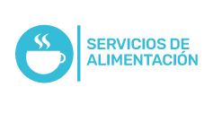
Plan Anual de Adquisiciones

Objeto | valor | código
Adquirir a título de suministro Almuerzos para programas y actividades de bienestar | $ 12,400,000.00 | 80111600
Adquirir a título de suministro y/o compra venta Materias e insumos para las clases prácticas de gastronomía | $ 280,000,000.00 | 24131600;42281700;48101500;56121400;48101700;48101800;52151600

